需求设计说明总览
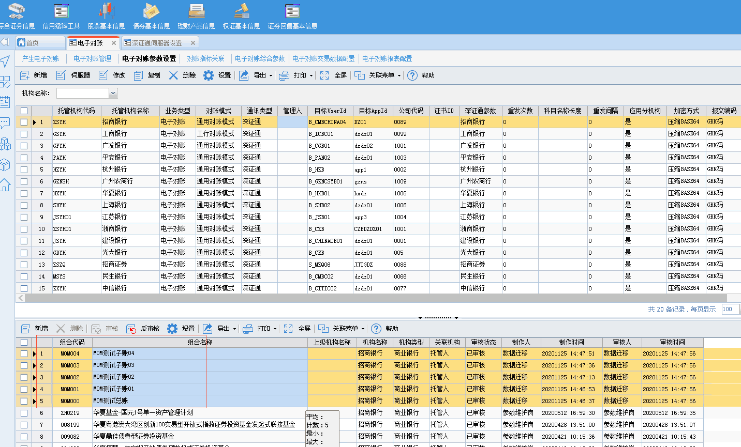
需求名称： | STORY #103375 【太平养老】发送电子对账估值表，发现有重复科目 |  | 设计人 | 宋达萍
需求背景介绍 | 太平养老估值系统电子对账和农行对接，发现电子对账估值表时有重复科目发送，后台数据存在两条相同科目1102.12.01金额一正一负（发行方式不同）。希望像这种情况，在生成电子对账估值表时合 并重复科目后发送，如果合，并科目后金额为0,则无需发送。
需求目标 | 前提：与现场开发和实施确认，该问题是由于“发行方式”中途调整，导致估值表中存在脏数据导致。 已提供脚本做删除数据处理，本次需求根据客户要求，针对科目代码相同数据生成时做合并处理。 本次处理方式结合估值估值展示的逻辑，确认合并相同科目代码数据，若数量金额全为0，则不生成此报文数据 注意事项：存在风险，不确定是否会有相同科目代码的业务数据被合并发送。
需求功能点
序号 | 功能点 | 1 |  |  | 附件
1 | 新增外部接口 | 前提：与现场开发和实施确认，该问题是由于“发行方式”中途调整，导致估值表中存在脏数据导致。 已提供脚本做删除数据处理，本次需求根据客户要求，针对科目代码相同数据生成时做合并处理。 本次处理方式结合估值估值展示的逻辑，确认合并相同科目代码数据，若数量金额全为0，则不生成此报文数据 注意事项：存在风险，不确定是否会有相同科目代码的业务数据被合并发送。 一、新增电子对账参数【电子对账科目代码相同时合并生成数据】 参数属性：下拉单选，是/否，默认值：否 是：生成数据时，将科目代码相同的科目合并后生成数据，若数量金额全为0，则不生成。 否：按估值表科目代码生成数据（系统现有规则） 参数规则：生成电子对账数据并且当本参数选择“是”时，针对科目代码相同的数据合并求和金额和数量均不等于0时生成数据。否则按系统现有方式逐条生成对应数据。 |  |  | 电子对账综合参数v1.0.xlsx
开发建议

测试建议

